汇总
工序 | PTH | Module自动组装线 | 测试组装子线 | 测试拆除子线 | 测试组装人工线 | 自动分拣线 | FVT | 自动包装线
C/T（实测） | 47 | 28.5 | 26.1 | 32.7 | 15 | 21.6 | 148.6 | 45.5
UPH（实测） | 77 | 126 | 138 | 110 | 240 | 167 | 62 | 79
效率（%） | 85% | 85% | 85% | 85% | 85% | 85% | 85% | 85%
UPH（考量效率） | 65 | 107 | 117 | 94 | 204 | 142 | 53 | 67
UPH（需求） | 50 | 50 | 50 | 50 | 50 | 50 | 50 | 50
瓶颈站 | 锁螺丝机(上端盖) | 自动组装BOT Stiffener | 自动锁PCBA螺丝机 | 自动拆PCBA螺丝 | 自动上料机 | Magazine自动收料送料 | 测试 | 自动AOI检测

自动包装线
自动化线 | 工序号 | 工站名称 | 工位数量 | 设备名称 | 设备数量 | 设计CT (S/PCS ) | 实际CT (S/PCS) | 一次几片 | 产能（PCS/H) | 作业人员 数量 | id | 备注 | 线平衡
Packing Line | 11-1 |  | 1 | 自動收料送料(Load/Unload) | 1 | 19 | 29.0 | 1 | 124 | 0 | t_id_CT_HST_Pack_Trolley_TR01 + t_id_CT_HOPBLSI_LD01 |  | 35%
 | 11-2 |  | 1 | 移載機 | 1 | 10 | 12.0 | 1 | 300 | 0 | t_id_CT_HOPBYZ_CV01
 | 11-3 |  | 1 | 包裝線人工作業站-1 | 1 | 6 | 7.0 | 1 | 514 | 1 | t_id_CT_HOPBHM_A_HM01 | 数据可能不对
 | 11-4 |  | 1 | 包裝AOI載具Cross輸送線 | 1 | 20 | 7.0 | 1 | 514 | 0 | t_id_TR7700L_QH_SI_AOI01
 | 11-5 |  | 1 | 包裝線人工作業站-1 | 1 |  |  |  |  | 1 | t_id_CT_HOPBHM_A_HM02 | 数据可能不对
 | 11-6 |  | 1 | 移載機 | 1 |  |  |  |  |  | t_id_CT_HOPBCRO_CV02 | 无数据
 | 11-7 |  | 1 | 包裝線人工作業站-1 | 1 | 6 | 24.0 | 1 | 150 | 0 | t_id_CT_HOPBHM_B_HM03 | 数据可能不对
 | 11-8 |  | 1 | 包裝線人工作業站-1 | 1 | 10 | 15.0 | 1 | 240 | 1 | t_id_CT_HOPBHM_B_HM04 | 数据可能不对
 | 11-9 |  | 1 | 自動AOI檢測 | 1 | 40 | 45.5 | 1 | 79 | 0 | t_id_CT_HOPBAOI_AOI02
 | 11-10 |  | 1 | 包裝線人工作業站-1 | 1 | 10 | 7.0 | 1 | 514 | 1 | t_id_CT_HOPBHM_C_HM05
 | 11-11 |  | 1 | 包裝線人工作業站-1 | 1 | 10 | 7.0 | 1 | 514 | 1 | t_id_CT_HOPBHM_C_HM06
 | 11-12 |  | 1 | 自動折邊封箱機 | 1 | 6 | 6.0 | 1 | 600 | 0 | t_id_CT_HOPBFWX1_X01
 | 11-13 |  | 1 | 转角机 | 1 | 6 | 7.0 | 1 | 514 | 0 | t_id_CT_HOPBWST_W01
 | 11-14 |  | 1 | 自動頂角封箱機 | 1 | 3.3 | 6.0 | 2 | 1200 | 0 | t_id_CT_HOPBFWX2_X02
 | 11-15 |  | 1 | 自動貼封口標 | 1 | 5 | 6.8 | 2 | 1059 | 0 | t_id_CT_HOPBFKB_LB01
 | 11-16 |  | 1 | 自動碼垛機 | 1 | 17 | 45.0 | 2 | 160 | 0 | t_id_CT_HOPBMD_MD01
 | 11-17 |  | 1 | 移載機 | 1 | 5 | 10.0 | 2 | 721 | 0 | t_id_CT_HOPBYZ_CV03
 | 11-18 |  | 1 | 自動收料送料(Load/Unload) | 1 | 9 | 22.5 | 2 | 320 | 0 | t_id_CT_HOPBLSJ_LD02 + t_id_CT_HST_Pack_Trolley_TR02
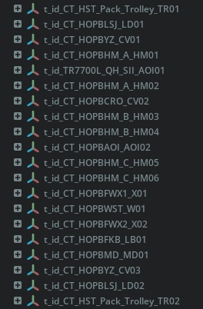
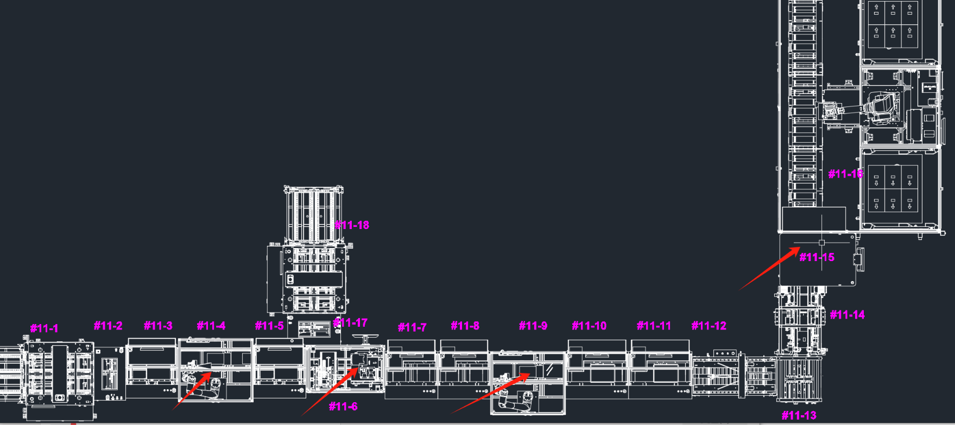
 |  |  |  |  |  |  |  |  |  |  |  | https://ov-usd-bucket.s3.us-east-2.amazonaws.com/omniverse_usd/Houston_F_NV/ProdLine/L HST_PACK/

Module主线
自动化线 | 工站名称 | 工位数量 | 设备名称 | 设备数量 | 设计工时 ( sec ) | 实际工时 (sec) | UPH | 一次几片 | 作业人员 数量 | 线平衡 | 備注 | id
NVD Bianca (PG548 UT3.0B) Module Automatic Assembly Line in Houston, USA (1 Line Flow Direction: Left to Right) 美國休斯頓NVD Bianca（PG548 UT3.0B）Module 自動組裝線 | Carrier tray up and down recovery mechanism (feeding) 載盤上下回收機構（入料） | 1 | Carrier tray up and down recovery mechanism (feeding) 載盤上下回收機構（入料） | 1 | 31 | 15.0 | 240.0 | 1 | 0 | 109% |  | t_id_CT_HOUM548ZPRL_01_ZPRL01
 | Station 1 Automatic assembly of TOP Stiffener 第1站 自動組裝TOP Stiffener | 1 | Station 1 Automatic assembly of TOP Stiffener 第1站 自動組裝TOP Stiffener | 1 | 31 | 11.7 | 307.7 | 1 | 0 |  |  | t_id_CT_HOUM548TS1_TS01
 | Cache Machine (TOP Stiffeners) 緩存機（TOP Stiffeners） | 1 |  | 1 |  |  |  |  | 0 |  |  | t_id_CT_HOUM548TPSL_R_BF01
 | Station 2 Automatic application of thermal conductive adhesive 第2站 自動貼導熱膠 | 1 | Station 2 Automatic application of thermal conductive adhesive 第2站 自動貼導熱膠 | 1 | 31 | 15.8 | 227.8 | 1 | 0 |  |  | t_id_CT_HOUM548DRJ2_DRJ01
 | Station 3 Automatic application of thermal conductive adhesive 第3站 自動貼導熱膠 | 1 | Station 3 Automatic application of thermal conductive adhesive 第3站 自動貼導熱膠 | 1 | 31 | 16.4 | 219.5 | 1 | 0 |  |  | t_id_CT_HOUM548DRJ2_DRJ02
 | Station 4 Automatic application of thermal conductive adhesive 第4站 自動貼導熱膠 | 1 | Station 4 Automatic application of thermal conductive adhesive 第4站 自動貼導熱膠 | 1 | 31 | 19.2 | 187.5 | 1 | 0 |  |  | t_id_CT_HOUM548DRJ2_DRJ03
 | Station 5 Automatic application of thermal conductive adhesive 第5站 自動貼導熱膠 | 1 | Station 5 Automatic application of thermal conductive adhesive 第5站 自動貼導熱膠 | 1 | 31 | 16.0 | 225.0 | 1 | 0 |  |  | t_id_CT_HOUM548DRJ2_DRJ04
 | Station 6 Automatic application of thermal conductive adhesive 第6站 自動貼導熱膠 | 1 | Station 6 Automatic application of thermal conductive adhesive 第6站 自動貼導熱膠 | 1 | 31 | 14.8 | 243.2 | 1 | 0 |  |  | t_id_CT_HOUM548DRJ2_DRJ05
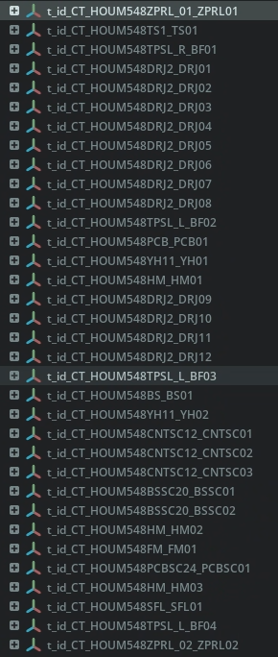
 | Station 7 Automatic application of thermal conductive adhesive 第7站 自動貼導熱膠 | 1 | Station 7 Automatic application of thermal conductive adhesive 第7站 自動貼導熱膠 | 1 | 31 | 12.0 | 300.0 | 1 | 0 |  |  | t_id_CT_HOUM548DRJ2_DRJ06
 | Station 8 Automatic assembly of PCBA boards 第8站 自動組裝PCBA板 | 1 | Station 8 Automatic assembly of PCBA boards 第8站 自動組裝PCBA板 | 1 | 31 | 24.4 | 147.5 | 1 | 0 |  |  | t_id_CT_HOUM548PCB_PCB01
 | Cache Machine (PCBA) 緩存機（PCBA） | 1 |  | 1 |  |  |  |  | 0 |  |  | t_id_CT_HOUM548TPSL_L_BF02
 | Station 9 Pressing (PCBA) 第9站 壓合(PCBA) | 1 | Station 9 Pressing (PCBA) 第9站 壓合(PCBA) | 1 | 31 | 15.0 | 240.0 | 1 | 0 |  | 压合时间设定5s | t_id_CT_HOUM548YH11_YH01
 | Manual Station (FA Maintenance + Inspection) 人工站(FA維修+檢查） | 1 | Manual Station (FA Maintenance + Inspection) 人工站(FA維修+檢查） | 1 | 31 | 10.0 | 361.1 | 1 | 1 |  | 预留检查工站 | t_id_CT_HOUM548HM_HM01
 | Station 11 Automatic application of thermal conductive adhesive 第11站 自動貼導熱膠 | 1 | Station 11 Automatic application of thermal conductive adhesive 第11站 自動貼導熱膠 | 1 | 31 | 19.3 | 186.5 | 1 | 0 |  |  | t_id_CT_HOUM548DRJ2_DRJ09
 | Station 12 Automatic application of thermal conductive adhesive 第12站 自動貼導熱膠 | 1 | Station 12 Automatic application of thermal conductive adhesive 第12站 自動貼導熱膠 | 1 | 31 | 19.2 | 187.5 | 1 | 0 |  |  | t_id_CT_HOUM548DRJ2_DRJ10
 | Station 13 Automatic application of thermal conductive adhesive 第13站 自動貼導熱膠 | 1 | Station 13 Automatic application of thermal conductive adhesive 第13站 自動貼導熱膠 | 1 | 31 | 18.1 | 198.9 | 1 | 0 |  |  | t_id_CT_HOUM548DRJ2_DRJ11
 | Station 14 Automatic application of thermal conductive adhesive 第14站 自動貼導熱膠 | 1 | Station 14 Automatic application of thermal conductive adhesive 第14站 自動貼導熱膠 | 1 | 31 | 15.0 | 240.0 | 1 | 0 |  |  | t_id_CT_HOUM548DRJ2_DRJ12
 | Station 15 Automatic assembly of BOT Stiffener 第15站 自動組裝BOT Stiffener | 1 | Station 15 Automatic assembly of BOT Stiffener 第15站 自動組裝BOT Stiffener | 1 | 31 | 28.5 | 126.3 | 1 | 0 |  |  | t_id_CT_HOUM548TPSL_L_BF03
 | Cache Machine (BOT Stiffener) 緩存機（BOT Stiffener） | 1 |  |  |  |  |  |  | 0 |  |  | t_id_CT_HOUM548BS_BS01
 | Station 16 Pressing BOT Stiffener 第16站 壓合（BOT Stiffener） | 1 | Station 16 Pressing BOT Stiffener 第16站 壓合（BOT Stiffener） | 1 | 31 | 15.0 | 240.0 | 1 | 0 |  |  | t_id_CT_HOUM548YH11_YH02
 | Station 17 Automatic Locking BOT Stiffener Screw (Pre-Lock) 第17站 自動鎖BOT Stiffener螺絲（預鎖） | 1 | Station 17 Automatic Locking BOT Stiffener Screw (Pre-Lock) 第17站 自動鎖BOT Stiffener螺絲（預鎖） | 1 | 31 | 26.0 | 138.5 | 1 | 0 |  | 产品滑牙，锁付时间需要使用真实产品验证 | t_id_CT_HOUM548CNTSC12_CNTSC01
 | Station 18 Automatic Locking BOT Stiffener Screw (Pre-Lock) 第18站 自動鎖BOT Stiffener螺絲（預鎖） | 1 | Station 18 Automatic Locking BOT Stiffener Screw (Pre-Lock) 第18站 自動鎖BOT Stiffener螺絲（預鎖） | 1 | 31 | 28.4 | 126.8 | 1 | 0 |  | 产品滑牙，锁付时间需要使用真实产品验证 | t_id_CT_HOUM548CNTSC12_CNTSC02
 | Station 19 Automatic Locking BOT Stiffener Screw (Locking) 第19站 自動鎖BOT Stiffener螺絲（鎖緊） | 1 | Station 19 Automatic Locking BOT Stiffener Screw (Locking) 第19站 自動鎖BOT Stiffener螺絲（鎖緊） | 1 | 31 | 19.9 | 180.9 | 1 | 0 |  | 产品滑牙，锁付时间需要使用真实产品验证 | t_id_CT_HOUM548CNTSC12_CNTSC03
 | Station 20 Automatic Locking BOT Stiffener Screw (Locking) 第20站 自動鎖BOT Stiffener螺絲（鎖緊） | 1 | Station 20 Automatic Locking BOT Stiffener Screw (Locking) 第20站 自動鎖BOT Stiffener螺絲（鎖緊） | 1 | 31 | 24.0 | 150.0 | 1 | 0 |  | 产品滑牙，锁付时间需要使用真实产品验证 | t_id_CT_HOUM548BSSC20_BSSC01
 | Station 21 Automatic Locking BOT Stiffener Screw (Locking) 第21站 自動鎖BOT Stiffener螺絲（鎖緊） | 1 | Station 21 Automatic Locking BOT Stiffener Screw (Locking) 第21站 自動鎖BOT Stiffener螺絲（鎖緊） | 1 | 31 | 22.3 | 161.4 | 1 | 0 |  | 产品滑牙，锁付时间需要使用真实产品验证 | t_id_CT_HOUM548BSSC20_BSSC02
 | Manual Station (FA Maintenance + Inspection) 人工站(FA維修+檢查） | 1 | Manual Station (FA Maintenance + Inspection) 人工站(FA維修+檢查） | 1 | 31 | 10.0 | 361.1 | 1 | 1 |  | 预留检查工站 | t_id_CT_HOUM548HM_HM02
 | Station 23 Turn over 第23站 翻面 | 1 | Station 23 Turn over 第23站 翻面 | 1 | 31 | 17.2 | 209.3 | 1 | 0 |  |  | t_id_CT_HOUM548FM_FM01
 | Station 24 Automatic locking PCBA screws 第24站 自動鎖PCBA螺絲 | 1 | Station 24 Automatic locking PCBA screws 第24站 自動鎖PCBA螺絲 | 1 | 31 | 24.6 | 146.3 | 1 | 0 |  | 产品滑牙，锁付时间需要使用真实产品验证 | t_id_CT_HOUM548PCBSC24_PCBSC01
 | Manual Station (Final Inspection Reserved) 人工站（終檢預留） | 1 | Manual Station (Final Inspection Reserved) 人工站（終檢預留） | 1 | 31 | 10.0 | 361.1 | 1 | 1 |  | 预留检查工站 | t_id_CT_HOUM548HM_HM03
 | Station 26 Automatic material collection and sorting 第26站 自動收分料 | 1 | Station 26 Automatic material collection and sorting 第26站 自動收分料 | 1 | 31 | 19.0 | 189.5 | 1.0 | 0 |  |  | t_id_CT_HOUM548SFL_SFL01
 | Cache Machine (Receiving scrap materials) 緩存機（收分料） | 1 |  | 1 |  |  |  |  | 0 |  |  | t_id_CT_HOUM548TPSL_L_BF04
 | Carrier tray upper and lower recovery mechanism (material collection) 載盤上下回收機構（收料） | 1 | Carrier tray upper and lower recovery mechanism (material collection) 載盤上下回收機構（收料） | 1 | 31 | 10.0 | 361.1 | 1 | 0 |  |  | t_id_CT_HOUM548ZPRL_02_ZPRL02
 |  |  |  |  |  | 496.68 |  |  |  |  |  | https://ov-usd-bucket.s3.us-east-2.amazonaws.com/omniverse_usd/Houston F NV/ProdL ine/L HST Module/
 |  |  |  |  |  | 798
 |  |  |  |  |  | 0.62240601504

